User guide
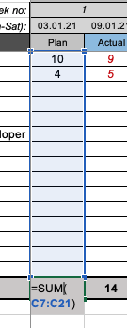
 | © Copyright 2021 by Adrian Neumeyer
Project Budget for Excel (Weekly)

The budget template enables you to plan your project budget and track actual costs on a per-week basis.
It also allows you to calculate your costs using defined standard rates for labor.

Key features:
- Plan project budgets
- Track actual costs
- Supports various cost types: labor, material, travel, equipment + other
- Perform variance analysis (plan vs. actual)
- Create cost reports

Always carefully double-check your numbers before using the budget values for tender bidding or approvals.

Getting started

Go to the Rates tab and maintain your standard rates for labor.
The template uses the field 'Department name' to find the correct
hourly rate for labor entered into the Labor effort tab.

The 'Department name' in the 'Labor effort' tab must match the 'Department name' in the 'Rates' tab!

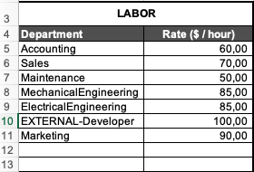
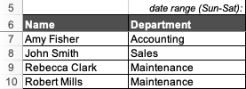

Entering estimated labor effort

Enter any estimated work effort into the Labor effort tab (entries must be made in work hours)
If you have correctly maintained your cost rates, you can now see labor costs
in the Labor costs tab.

Labor effort:

Labor cost:

Entering actual labor effort

To track the real hours spent, use the Actual columns in the Labor effort tab
Again, you must have correctly maintained your cost rates to see the actual labor costs
in the Labor costs tab.

Actual hours (in red):

Corresponding labor costs (in red):

Entering costs for material, equipment, travel and other items

You can also enter any project-related expenses for material, travel, equipment or other items.
Use the tabs Material, Travel, Equipment and Other for this.
Costs for these categories must be entered in currency value ($ etc.) and NOT in quantities.

Example:

Creating cost reports

Use the Reporting tab to create any kind of cost report or chart.
By default, the budget template shows a cost summary for the various cost categories.
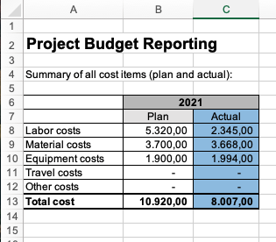

Adding additional rows

The Budget Template can be easily extended by adding extra rows.
To add more rows for additional cost items, simply select one of the existing rows,
press the right mouse button and press Insert. This will ensure that the formulae are
also copied over to the new row(s).

Make sure to double-check the summarization formula captures the entire range:

Reporting
Project Budget Reporting
Budget Overview
Summary of all cost items (plan and actual):

 | 2021
 | Plan | Actual
Labor costs | 5,320.00 | 2,345.00
Material costs | 3,700.00 | 3,668.00
Equipment costs | 1,200.00 | 1,200.00
Travel costs | 380.00 | 430.00
Other costs | - | -
Total cost | 10,600.00 | 7,643.00

